Infos
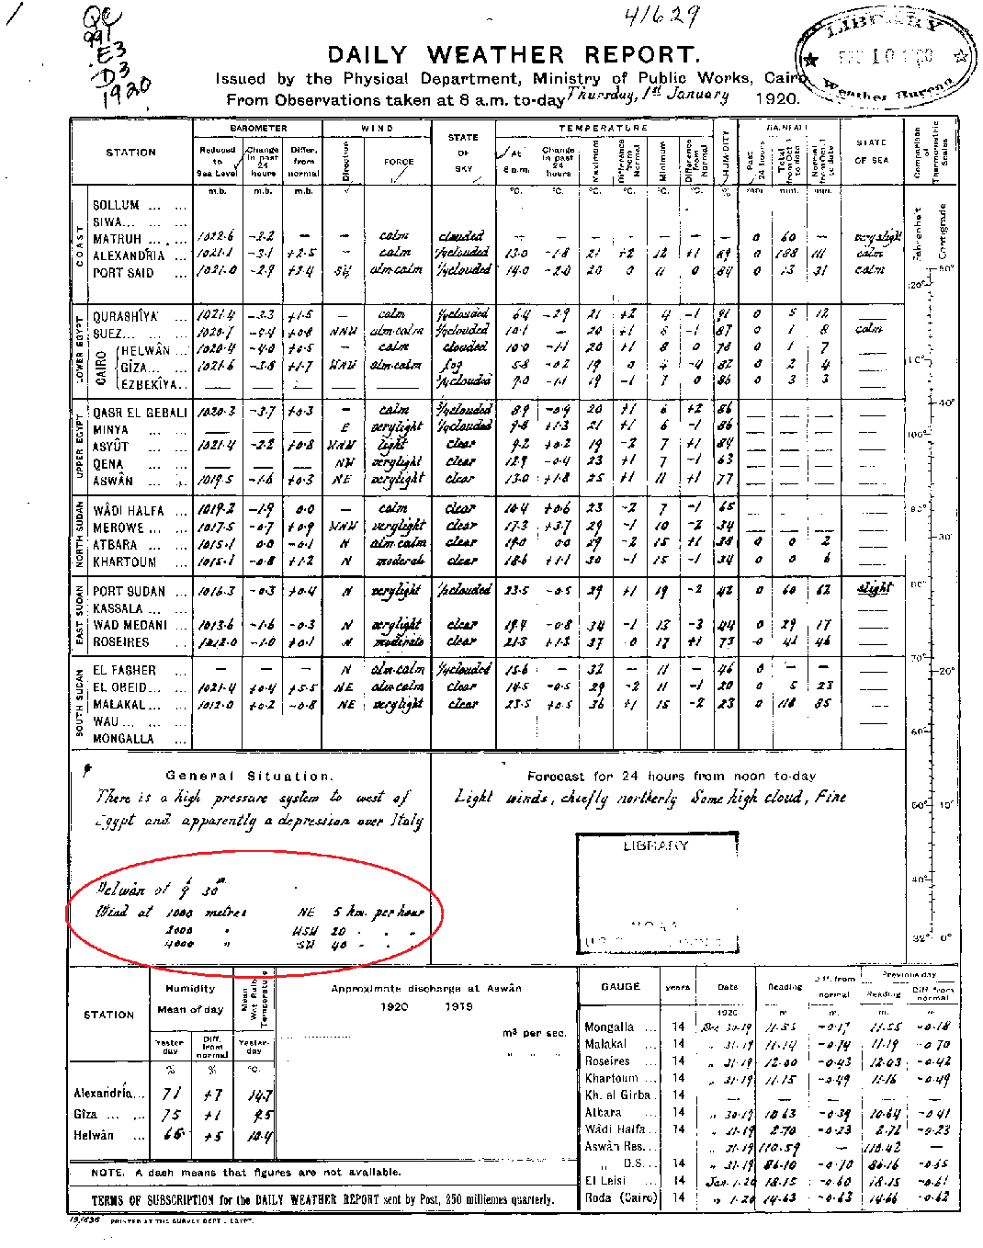
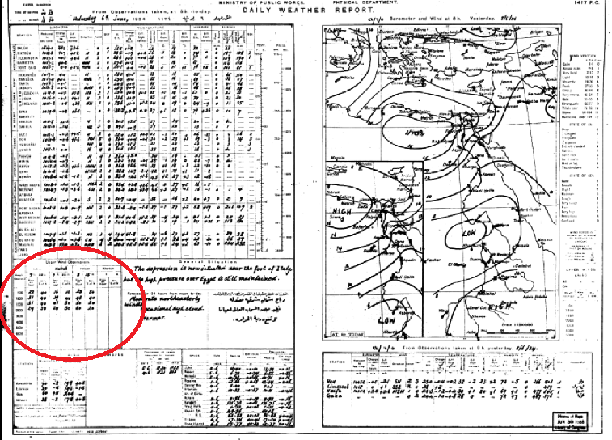
Beim Übertragen der Daten gilt zu beachten:
Achtung, Windrichtung und Geschwindigkeit sind je nach Vorlage vertauscht!!
Daten von 1920 - 1936b
Das Datum, die Uhrzeit und die Station müssen auf jeder Zeile eingetragen werden.
Es gilt zu beachten, dass nicht immer die selben Höhenstufen verwendet wurden.
Höhenstufen, welche im Template nicht vorhanden sind, können in den Spalten AF-AH eingegeben werden (Höhenstufe, Direction, Speed).
Ist eine Zahl nur schwer lesbar, so wird der vermutete Wert eingetragen und rot markiert. Gleichzeitig wird der angenommene Wert in der hintersten Spalte "Flags" vermerkt und rot gekennzeichnet:
Ist eine Zahl unlesbar wird in der Tabelle rot den Wert "-999" eingetragen. Gleichzeitig wird in der Spalte Flags rot eingetragen, um welchen Wert es sich handelt (Höhenstufe, km/direction)
Das Excel-File wird vor dem Senden via Email wie folgt abgespeichert: Egypt Daily Weather Report_Anfangsdatum_Enddatum.xls Bsp.: Egypt Daily Weather Report_1939_09_01_1940_01_31.xls
Das File mit sämtlichen Daten senden an: alexander.stickler@giub.unibe.ch sowie an harryhofstetter@students.unibe.ch

